Hoja1
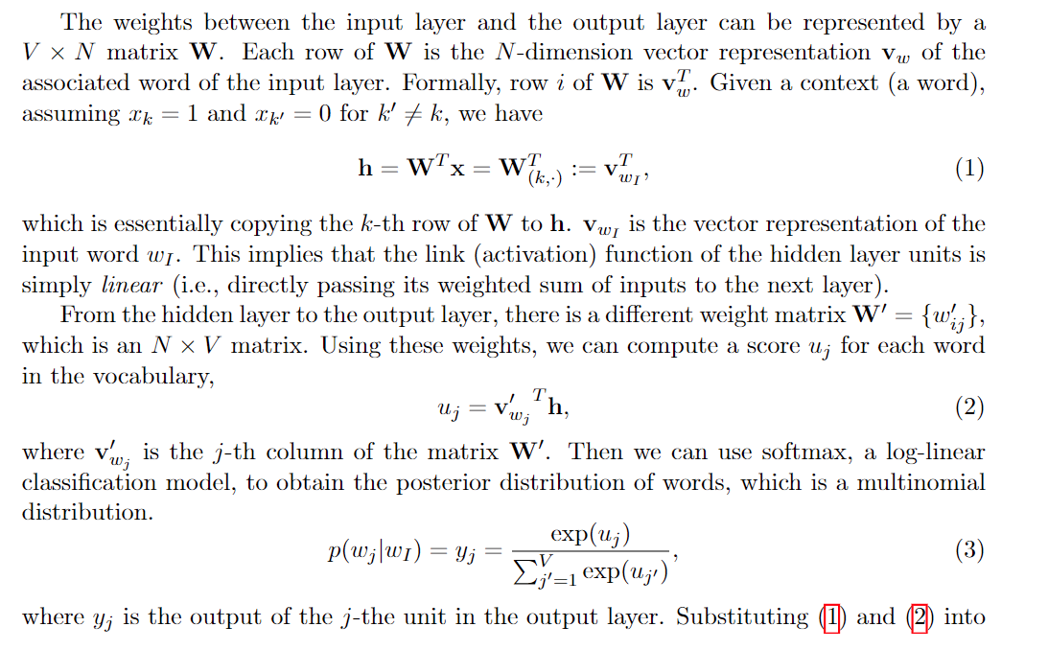
 | w1 | w2 | w3 | w4 | w5
 | 0 | 0 | 1 | 0 | 0

|V|=5
N=3
 |  |  |  |  |  | Matrix W'(or C)
 |  | 0.65413906044 | 0.0042944643736 | 0.87192762965 | w1 |  |  | Representacion w3 en matriz W'
 |  | 0.68365595956 | 0.61349532916 | 0.67239785605 | w2 | 0.9906634621 | 0.033170743767 | 0.2650347477 | 0.96192292472 | 0.14838849687
 | Representacion w3 en matriz W-> | 0.56226661129 | 0.7036683843 | 0.50229759313 | w3 | 0.10195611909 | 0.22891920421 | 0.38880400633 | 0.052784724122 | 0.98812729375
 |  | 0.39580280274 | 0.73050618024 | 0.18143038984 | w4 | 0.17781682627 | 0.29439384891 | 0.061680143656 | 0.76750457783 | 0.067540814814
 |  | 0.58125558076 | 0.1199144726 | 0.034512437775 | w5 | w1 | w2 | w3 | w4 | w5
 |  |  |  |  |  | w3
 |  |  |  |  |  | u1 | 0.71807724921
 |  |  |  |  |  | u2 | 0.32760732999
 |  |  |  |  |  | u3 | 0.45359106411
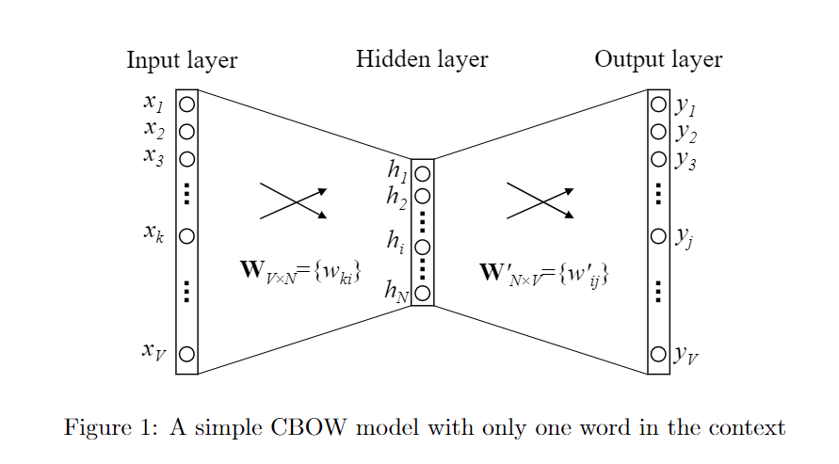
 |  |  |  |  |  | u4 | 0.54085714321
 |  |  |  |  |  | u5 | 0.083433897287

